2.Ctrl키와 Shift키
성명 | 소속 | 직위 | 주민등록번호 | 주소 | 입사일자 | 1. 단군, 김유신, 조통 이라고 적힌 셀을 한꺼번에 하늘색을 칠하시오
단군 | 총무팀 | 부장 | 721218-2589508 | 서울시 강남구 | 1998-07-21 | 2. 필드명을 노란색으로 칠하시오(shit키 사용)
광개토 | 기획팀 | 부장 | 710503-1319247 | 서울시 강북구 | 1997-07-11 | 3. 성명이 광개토인 행전체와 서희인 행전체를 한번에 복사하시오
김유신 | 구매팀 | 부장 | 720916-2667190 | 서울시 관악구 | 1997-12-22 | 4. '2.Ctrl키와 Shift키'시트부터 '근로계약서'시트까지 한꺼번에 인쇄 미리보기를 실행하시오.
서희 | 운영팀 | 부장 | 711013-2304002 | 서울시 광진구 | 1996-06-19 | 5. 성명, 직위, 주소 필드만 새로운 시트를 추가하여 복사하시오.
조통 | 홍보팀 | 부장 | 720206-1664790 | 서울시 도봉구 | 1999-09-16
Ctrl키 (컨트롤키) 와 Shift키 (쉬프트키)
김부식 | 개발팀 | 부장 | 690214-1980249 | 서울시 동작구 | 1996-07-24
맹사성 | 생산관리팀 | 부장 | 700422-1191656 | 서울시 서초구 | 1996-01-19

광개토 | 기획팀 | 부장 | 710503-1319247 | 서울시 강북구 | 1997-07-11
서희 | 운영팀 | 부장 | 711013-2304002 | 서울시 광진구 | 1996-06-19

3.행과열
행 : 1,048,576개
열 : 16,384
성명 | 소속 | 직위 | 주민등록번호 | 성명 | 소속 | 직위 | 주민등록번호
단군 | 총무팀 | 부장 | 721218-2589508 | 단군 | 총무팀 | 부장 | 721218-2589508
광개토 | 기획팀 | 부장 | 710503-1319247 | 광개토 | 기획팀 | 부장 | 710503-1319247
김유신 | 구매팀 | 부장 | 720916-2667190 | 김유신 | 구매팀 | 부장 | 720916-2667190
서희 | 운영팀 | 부장 | 711013-2304002 | 서희 | 운영팀 | 부장 | 711013-2304002
조통 | 홍보팀 | 부장 | 720206-1664790 | 조통 | 홍보팀 | 부장 | 720206-1664790
김부식 | 개발팀 | 부장 | 690214-1980249 | 김부식 | 개발팀 | 부장 | 690214-1980249
맹사성 | 생산관리팀 | 부장 | 700422-1191656 | 맹사성 | 생산관리팀 | 부장 | 700422-1191656
태조 | 영업1팀 | 부장 | 710912-1189148 | 태조 | 영업1팀 | 부장 | 710912-1189148
한석봉 | 경영정보팀 | 부장 | 710912-1189148 | 한석봉 | 경영정보팀 | 부장 | 710912-1189148
안중근 | 영업2팀 | 부장 | 690205-1166282 | 안중근 | 영업2팀 | 부장 | 690205-1166282
이사부 | 기획팀 | 차장 | 710502-2481224 | 이사부 | 기획팀 | 차장 | 710502-2481224

7.기본입력방법
기본입력방법
1. 기본입력(커서가 셀안에 있는 경우와 없는 경우 구분할 것)
- 그냥입력
- 수식입력줄에 입력
2. 수정 및 보충입력
- 덮어씀
- 수식입력줄에 입력
- 셀에 직접 더블클릭 후 입력
3. 텍스트가 열의 너비보다 더 많이 입력 될 때
- 그냥 넘치게 입력 : 가운데 맞춤과 일반
- 자동으로 줄바꿈
- 열의 너비에 맞춤
- 강제로 한줄 아래로
- 함수들끼리 한줄 아래로(중고급과정)
=SUM(D16:E16)&CHAR(10)&"("&AVERAGE(D16:E16)&")"
문제
'가나다'입력 | 가나다 | 가나다 | 가나다
'가나다'입력(수식입력줄) | 가나다 | 가나다 | 가나다

'가나다라'로 덮어쓰시오 | 아자차
'가나'다음 '다'를 삽입(수식입력줄 이용) | 가나다라
'가나'다음 '다'를 삽입 | 가나다라

그냥 넘치게 입력 (서식-맞춤-일반) |  | 가나다라마바사 |  | 가나다라마바 | 가나다라마바사
그냥 넘치게 입력 (서식-맞춤-가운데 맞춤) |  | 가나다라마바사
자동으로 줄바꿈(셀서식에 직접들어가서) |  | 가나다라마바사
열의 너비에 맞춤(셀서식에 직접들어가서) |  | 가나다라마바사
강제로 한줄 아래로(Alt+enter) |  | 가나다라 마바사

함수들끼리 한줄 아래로 | 성명 | 국어 | 영어 | 합계 (평균)
핵심은 CHAR함수임 CHAR(10)와 텍스트 줄바꿈 활성화 | A군 | 90 | 70 | 160 (80)
 | B군 | 80 | 100
 | C양 | 100 | 100

9.시트
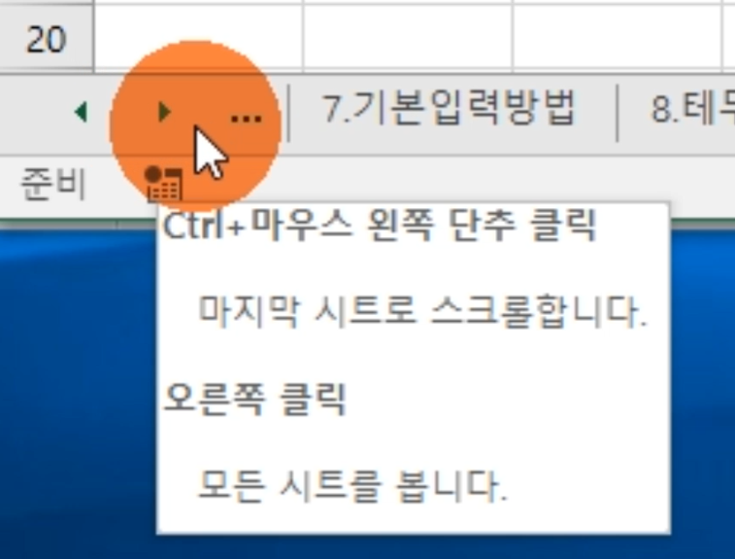
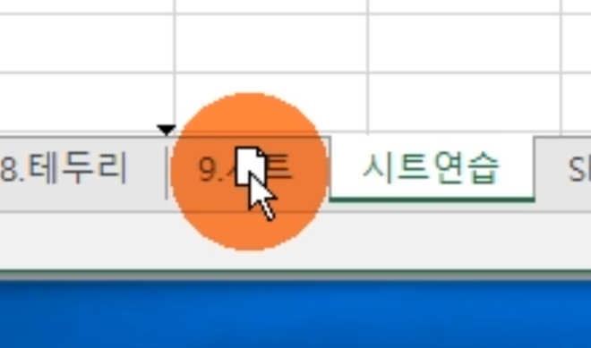
문제
시트를 10개 추가하시오
첫번째 시트로 이동하시오
마지막 시트로 이동하시오.
추가한 시트중 하나의 이름을 '시트연습'으로 바꾸시오
'시트연습'시트를 이동해 보시오
'시트연습'시트를 복사해 보시오
추가한 시트를 다시 삭제하시오.
2010버전 확인

